部署登録テスト
部署更新フォームテスト

テストの対象と範囲
対象 | 部署更新画面の入力フォーム
範囲 | エラーメッセージの表示、もしくは確認画面へ遷移

共通手順
メニュー画面→「部署管理」をクリック→部署一覧→対象となる部署の「[更新]」をクリック

下記テストケースにおいて既に部署テーブルに登録されているデータ
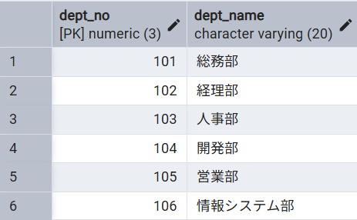

部署登録画面の入力フォーム
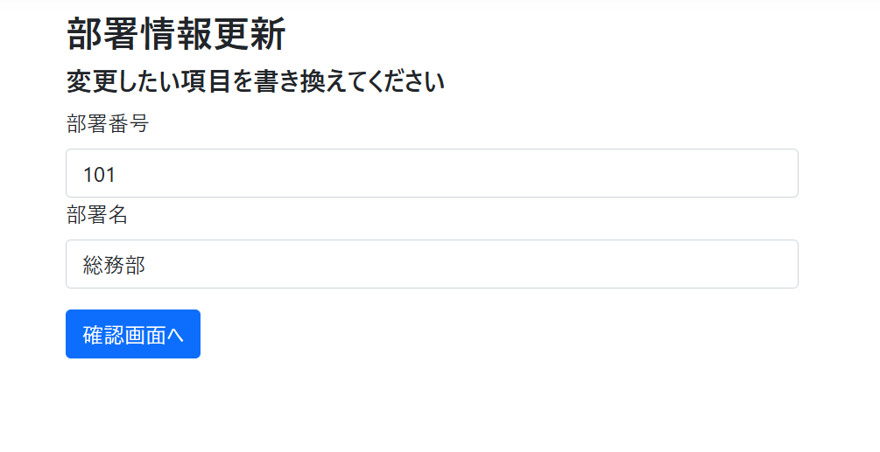

テストケース
No | 更新対象部署 |  | 入力項目 |  | 手順 | 期待動作
 | 部署番号 | 部署名 | 部署番号 | 部署名
1 | 101 | 総務部 | (未入力) | 総務部 | 各フォームにデータを入力して「確認画面へ」をクリック | 部署番号フォームの下:「部署番号は入力必須です」
2 | 101 | 総務部 | 99 | 総務部 | 〃 | 部署番号フォームの下:「部署番号は100～999までの数字で入力して下さい」
3 | 101 | 総務部 | 1000 | 総務部 | 〃 | 部署番号フォームの下:「部署番号は100～999までの数字で入力して下さい」
4 | 101 | 総務部 | abc | 総務部 | 〃 | 部署番号フォームの下:「The value 'abc' is not valid for 部署番号.」
5 | 101 | 総務部 | 110 | (未入力) | 〃 | 部署名フォームの下:「部署名は入力必須です」
6 | 101 | 総務部 | 110 | 営業課 | 〃 | 部署名フォームの下:「正しい形式(例:総務部)で入力して下さい」
7 | 101 | 総務部 | 110 | System部 | 〃 | 部署名フォームの下:「正しい形式(例:総務部)で入力して下さい」
8 | 101 | 総務部 | 102 | 総務部 | 〃 | 部署名フォーム下:「更新しようとしている部署番号もしくは部署名は既に存在しています」
9 | 101 | 総務部 | 101 | 開発部 | 〃 | 部署名フォーム下:「更新しようとしている部署番号もしくは部署名は既に存在しています」
10 | 101 | 総務部 | 110 | 財務部 | 〃 | 確認画面へ遷移
11 | 101 | 総務部 | 101 | 総務部部 | 〃 | 確認画面へ遷移

結果画面のスクリーンショット
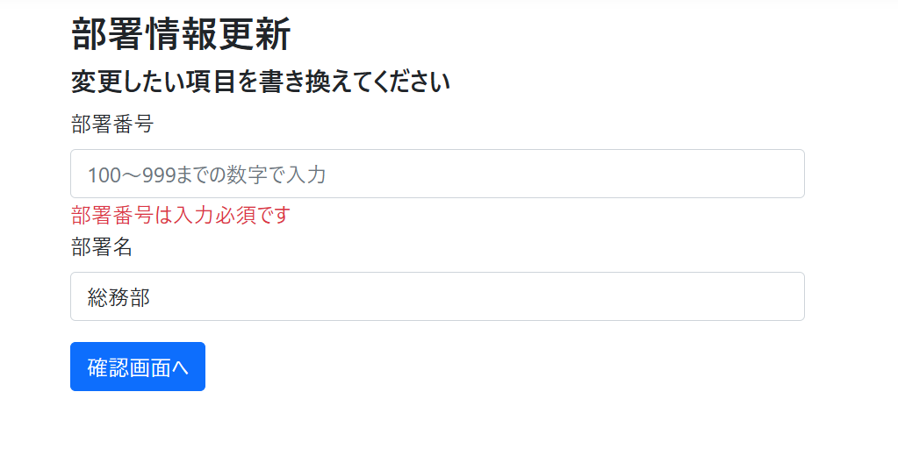
No.1

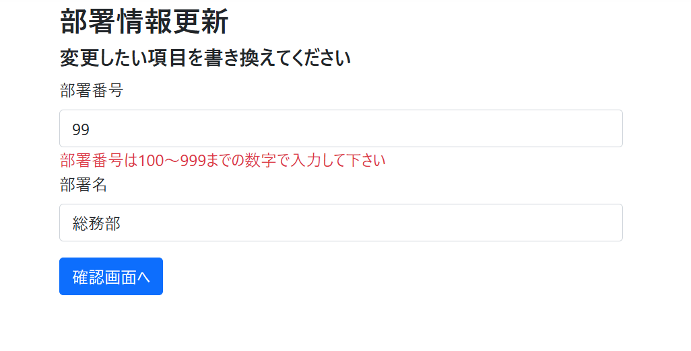
No.2

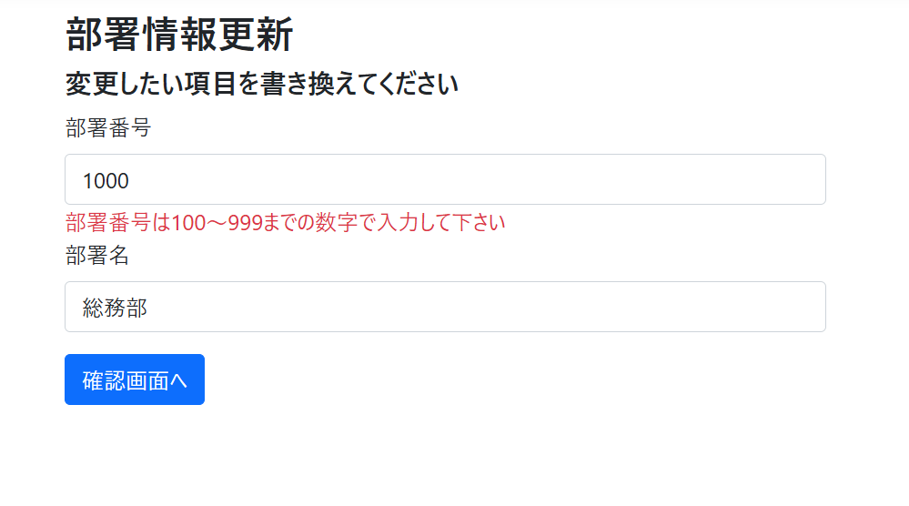
No.3

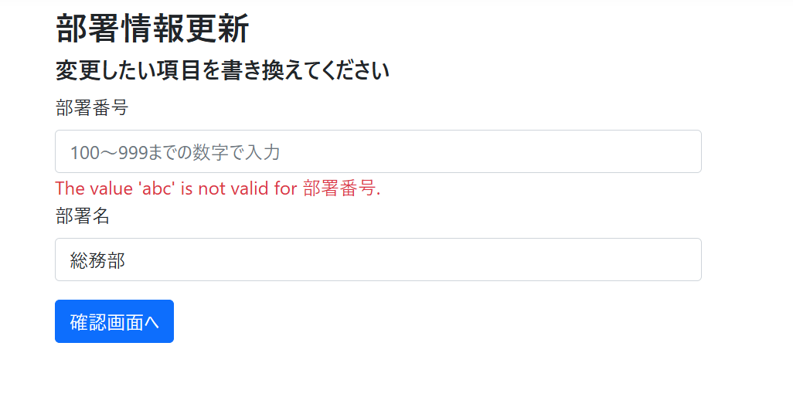
No.4

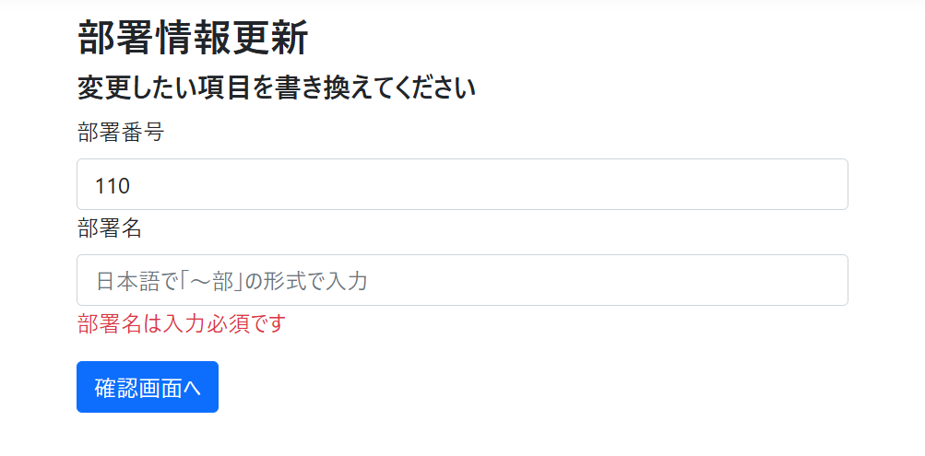
No.5

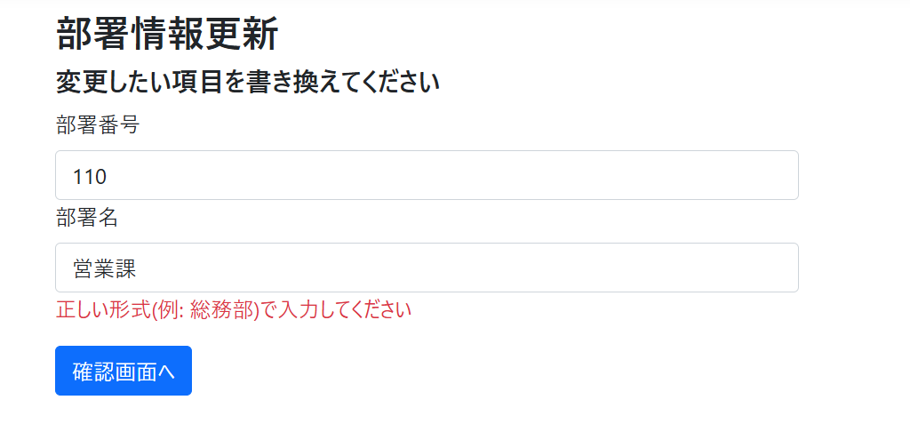
No.6

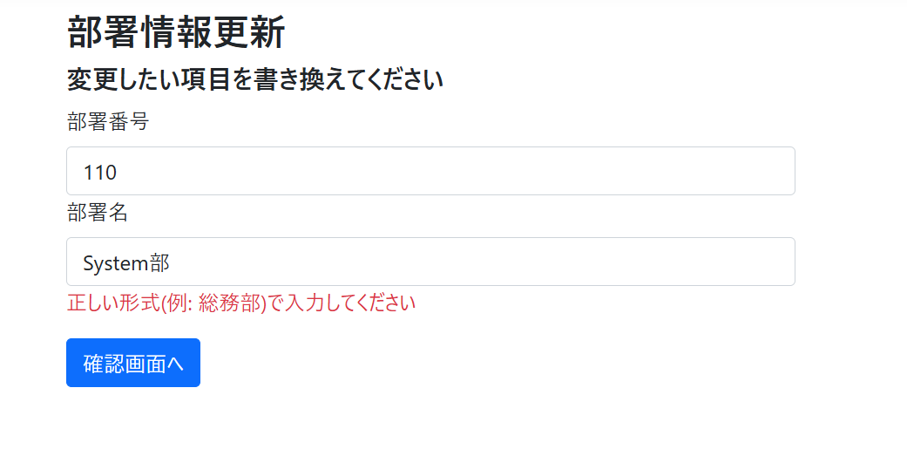
No.7

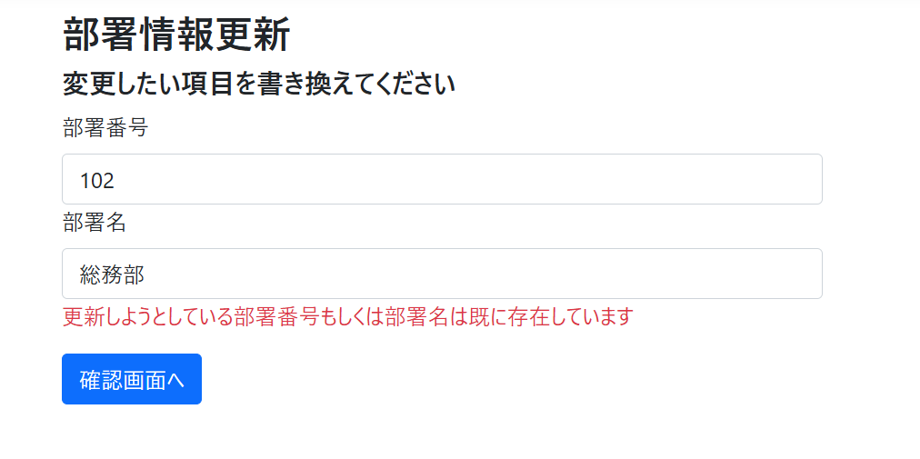
No.8

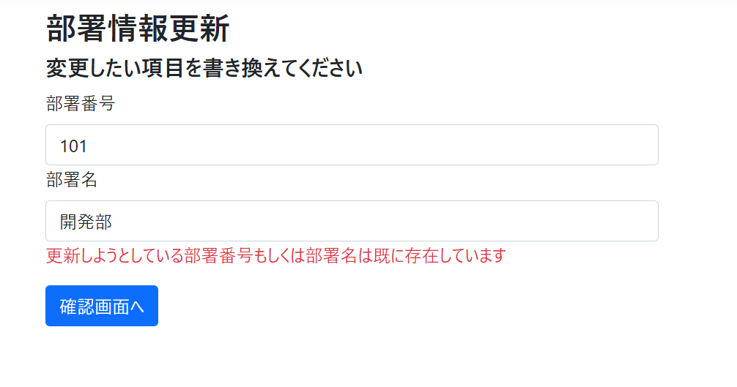
No.9

No.10

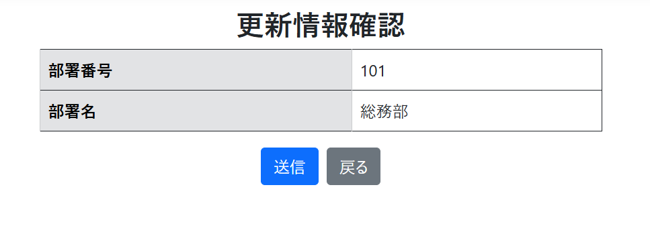
No.11

